람다식
람다식 규칙
1. 메서드의 이름과 반환타입 제거 후 '->'를 { } 앞에 추가
int max (int a, int b) -> { return a>b ? a : b; };
2 . 'return문' 생략, ' { }과 ; '삭제 *실행문이 두줄 이상인 경우 { }생략불가
(int a, int b) -> {return a>b ? a : b; };
3. 매개변수의 타입이 추론 가능하면 생략가능(대부분 생략가능)
(int a, int b) -> a>b ? a : b; => (a , b) ->a>b ? a : b;
4. 매개변수가 하나인 경우 ( ) 생략가능 (타입이 없을 때만)
(a) -> a * a; => a -> a * a;

익명객체란? 이름이 없는 일회용 클래스로 클래스의 정의와 생성을 동시하는 것
1. new 조상클래스이름( ) { } 2. new 인터페이스이름( ) { }

함수형 인터페이스란?
@FunctionalInterface
함수형인터페이스는 단 하나의 추상메서드만 가지는 인터페이스

람다식이란?
함수형인터페이스를 구현한 익명객체를 간단하게 적는 방식
1.함수형인터페이스 타입의 참조변수에 넣어서 사용한다.
2.인터페이스와 같이 매개변수와 리턴타입으로 활용 할 수 있다.
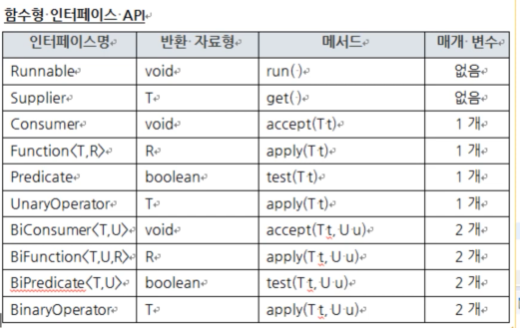

java.util.function패키지 : 자주 사용하는 함수형 인터페이스를 제공하는 패키지
▶매개변수가 한 개인 경우
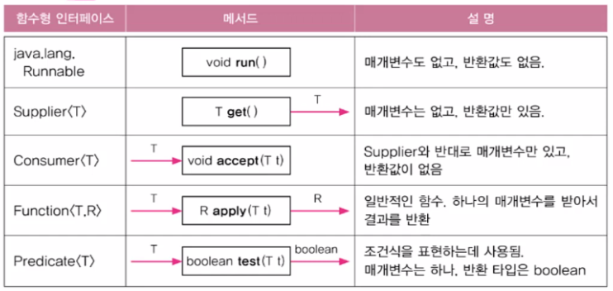

Predicate의 메서드
결합: .negate( ) -> !(not) / .and( ) -> && / .or( ) -> ||
등가비교: Predicate.isEqual( ).test( ); (static메서드)

▶매개변수가 2개인 경우

▶매개변수가 3개이상 경우
직접 만들어서 사용
▶항등 함수

람다식 연결 andThen

* 중간 연결부 타입이 같아야 한다.

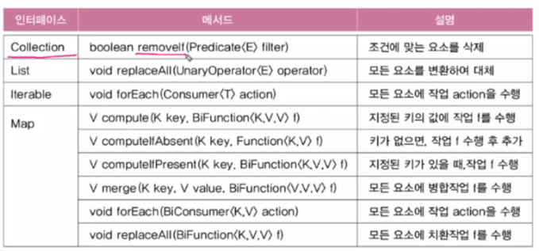
람다식을 사용하는 컬렉션 프레임웍의 메서드

메서드 참조
람다식을 더 간단히 하는 것
클래스이름::메서드이름
(String s) -> Integer.parseInt(s); -> Integer :: parseInt;
(i) -> new Myclass(i); -> MyClass :: new;

정규식
" +" 은 한 개의 이상의 공백를 나타내는 정규식

스트림
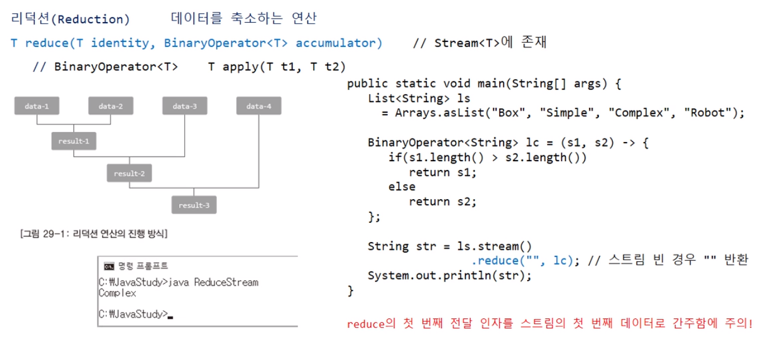
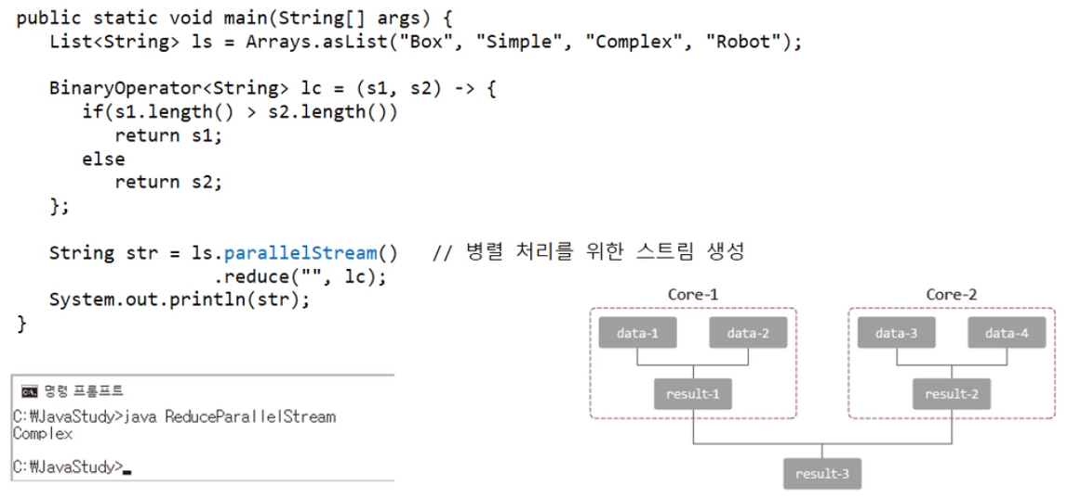
스트림이란?
다양한 데이터 소스(컬렉션,배열)를 표준화된 방법으로 연산하기 위한 것
스트림 사용 순서
1. 스트림 만들기 (Stream타입 참조변수에 넣거나 바로 실행문에 붙여서 생성)
2. 중간연산 (0~n번)
3. 최종연산 (1번) *스트림의 요소를 소모 -> 일회용 필요 시 마다 생성
스트림 특징
1. 읽기만 가능 / 기존 자료 변경 불가
2. 지연된 연산- 최종 연산 전까지 중간연산이 수행되지 않는다.
3. 병렬스트림으로 전환 가능 -> .parallel( ) : 전환 / .parallelStream( ) : 생성

스트림 만들기
Stream타입의 참조변수에 넣어서 사용 / *기본형은 IntStream처럼 기본형 stream참조변수로
1. Collection인터페이스는 .stream( ) 메서드 사용 -> *매핑시 람다식에서 형변환❓
2. 배열은 Arrays.stream(arr) static메서드 사용
3. 그 외에는 Stream.of(All), IntStream.of(All) static메서드 사용 *기본형은 기본형 권장
*람다식 (무한스트림 만들기)
Stream<T> iterate(초기값, 람다식 )// 이전 요소에 종속적
Stream<Integer> evenStream = Stream.iterate(0, n->n+2); // 0 , 2 , 4 , 6
Stream<T> generate(람다식)//. 이전 요소에 독립적
Stream<Double> randomstream = Stream.generate(Math::random) // 난수
Stream<Integer> oneStream = Stream.generate(()->1); // 1, 1, ,1 …

기본형 stream의 활용
1. 난수
IntStream intStream = new Random( ) .ints( );
인수범위에서 무한 난수 출력
ints(5) -> 난수 개수를 5개로 설정
ints(5,10) -> 5~9범위의 난수만 나옴
ints(8,5,11) -> 난수 개수 8개로 설정 + 5~10범위의 난수만 나옴
2. 특정 범위의 정수 *당연 실수형에서는 불가
IntStream intStream = IntStream.range (1, 5) ; //1,2,3,4 *권장
LongStream intStream = LongStream.rangeClosed (1, 5); // 1,2,3,4,5

스트림 연결
.concat( ) : 두 스트림을 연결할때
Stream<String> ss1 = Stream.of("Cake", "Milk"); Stream<String> ss2 = Stream.of("Lemon", "Jelly"); Stream.concat(ss1, ss2) // 스트림을 하나로 묶은 후 출력 .forEach(s -> System.out.print(s+" ")); } =>Cake MilK Lemon Jelly

중간연산
skip(n) : 앞에서부터 n개 건너뛰기
limit(n) : 크기를 n개로 제한
distinct( ) : 중복제거
peek(람) : forEach의 중간연산버전 (중간 작업 확인 용/ 최종연산을 다른 걸 쓰고 싶을 때)

filter(조건식) : 조건식이 true인 값만 추출 * &&,||사용 가능/ filter()여러 개 사용가능
intStream.filter(i->i%2!=0 && i%3!=0).forEach (System.out::print); intStream.filter(i->i%2!=0).filter (i->i%3!=0).forEach (System.out::print);

mapping(맵핑)이란? : 객체의 요소 전처리 (어떤타입으로?, 어떻게, 무엇을?)
map(람) : 1:1 하나의 요소만 가져올 수 있다. (박싱,언박싱 O)
.map(t->t.Red( )) .map(t->toString)
flatMap(람) : 1:多 여러 개의 요소를 가져 올 수 있다.(여러 요소는 다시 스트림으로 합친다)
.flatMap(t->Stream.of(t.getBlue(),t.getRed(),t.getGreen()));
mapToInt(람) : 1:1 하나의 요소만 가져올 수 있다. (박싱,언박싱 X) *기본형을 권장과 동이유

sorted(comparator ) : 정렬하기 / 기준 없으면 기본 정렬 / *기본형Stream과String은 기본정렬 있음
sorted((s1,s2) -> s1.length( ) -s2.length( )); .reversed( ) : 역순전환
comparing( ) : 정렬 기준 제공 / sorted( Comparator.comparing( Student :: getBan))
thenComparing( ) : 추가 정렬 기준 제공 / .thenComparing(Student :: getTotal.reversed( ))

최종연산
forEach (람) : 모든요소에 지정된 작업실행
forEachOrderd (람) : 모든요소에 지정된 작업실행 (병렬스트림에서도 순서 보장)
allMatch(조건) : 모든요소가 조건을 만족 ->true
anyMatch(조건 ) : 한 요소라도 조건을 만족 ->true
noneMatch(조건) : 모든요소가 조건을 만족하지 않음 ->true
findFirst(조건) : 조건과 일치하는 첫 번째 요소를 반환 (순차 스트림에 사용)
findAny(조건) : 조건과 일치하는 랜덤한 요소를 반환 (병렬 스트림에 사용)

리듀싱 : 어떤 조건에 의해 다수의 데이터가 하나의 데이터가 되는 것
reduce( ) : 리듀싱에 사용될 조건을 설정하고 리듀싱을 실행하는 메서드
첫번째 인자: identify 스트림 빈 경우 반환 하는 값
but 데이터로 인식 리듀싱에 포함 됨 그래서 리듀싱에 방해요소로 되지 않게 설정해야 된다.
두번재 인자: BinaryOperator<T> accumulator : 리덕션을 수행할 조건식
collect(Collector collector ) : 스트림을 나눠서 그룹화하여 하는 reduce( ) *방법1: 주로 사용
Collector는 수집(collect)에 필요한 메서드를 정의해 놓은 인터페이스
Collectors는 Collector를 다루는 util클래스
분할
partitioningBy( ) : 스트림을 2분할 한다.
groupingBy( ): 스트림을 n분할 한다.
변환 : mapping (), toList(), toSet(), toMap(), toCollection (), …
통계 :counting (), summingInt(), averagingInt(0, maxBy (), minBy (), summarizingInt(), ...
문자열 결합-joining ()
리듀싱 -reducing ()
그룹화와 분할 - groupingBy (), partitioningBy (), collectingAndThen ()

리덕션 참고자료

collect( 3인자) *방법2: 잘안씀
저장소를 생성하고 원하는 값들만 모아 저장하는 것
첫번째 인자 : 저장소 생성
두번째 인자 : 각 저장소의 조건에 맞는 리듀싱 / c는 저장소, s는 스트림데이터
세번째 인자 : 각 저장소를 하나의 저장소로 조건에 맞춰 리듀싱(병렬조건에만 발동 but 항상 유효한 식입력) 저장소의 메서드를 따라가기때문에 저장소에 맞는 메서드로 작성
List<String> 1s = ss.parallel() .filter(s -> s.length() < 5) .collect(( ) -> new ArrayList<>(), (c, s) -> c.add(s), (st1, st2) -> st1.addAll(st2));

